副司机配置表
自卸车项目配置汇总表
项目名称 |  | 未定义 | 总成图纸 |  | 总成照片 |  | 技术要求
图号 |  | 基础配置 | 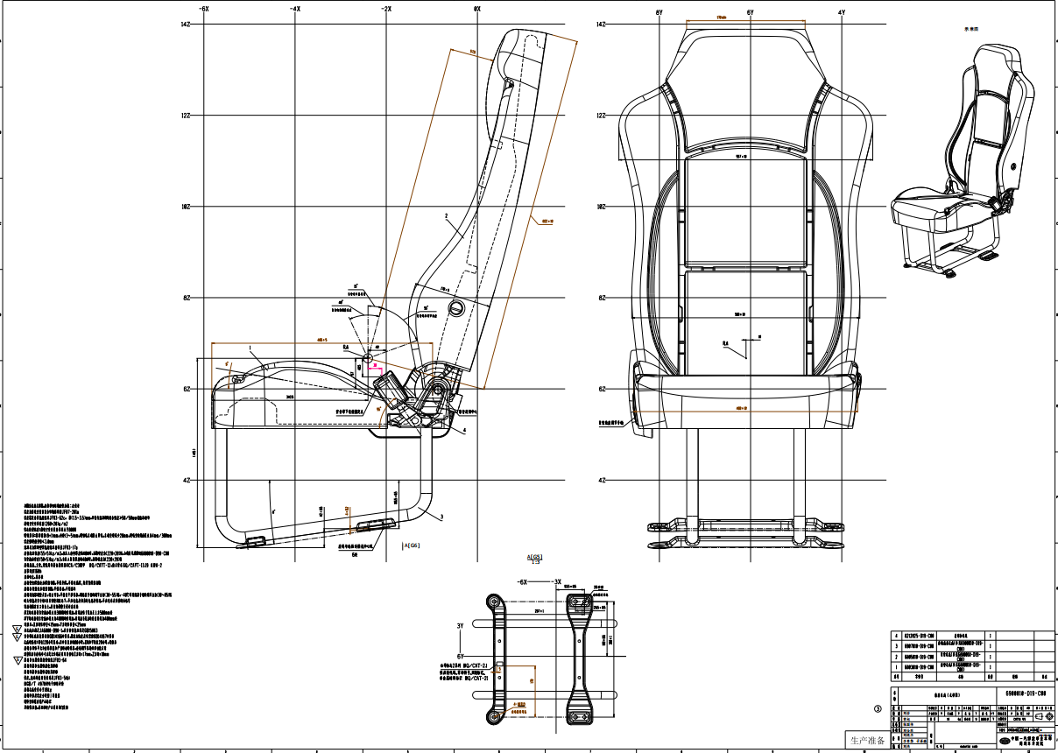 |  | 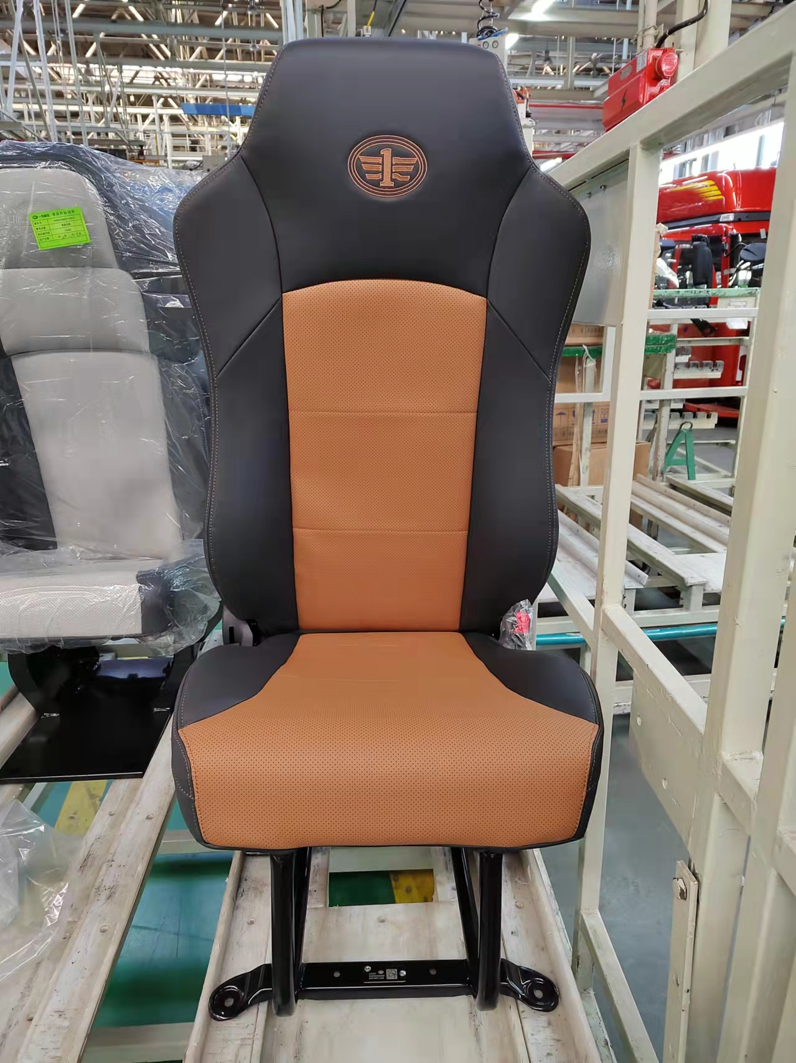 |  | 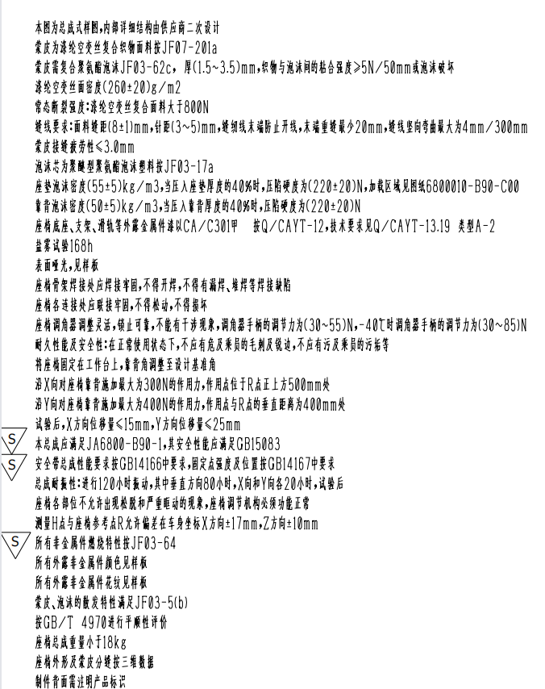
名称 |  | 前座总成
类别 |  | 自卸车
竞争对手 |  | 浙江天成
价格 |  | 383
配置 | 调角器 | 轻卡调角器结构
 | 旋转调节 | 无
 | 翻转调节 | 无
 | 储物功能 | 无
 | 滑轨调节 | 无
 | 安全带 | 二点式安全带 | 调角器结构 | 坐垫结构 |  | 底座结构
 | 面料 | 未定义 | 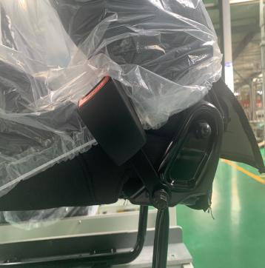 | 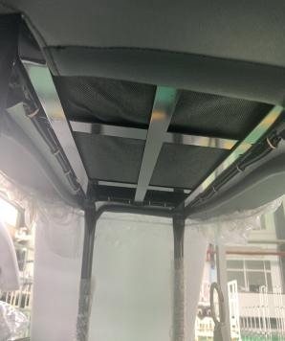 |  | 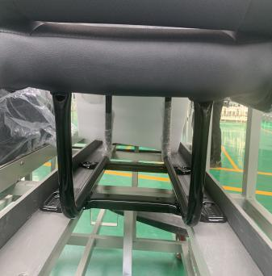
 | 扶手 | 无
 | 坐盆 | 无
 | 靠背材料 | 泡沫
 | 总成重量 | ＜18KG
备注

